Calendario Editorial
-
 | Parrilla semana 36

 | CANAL | Martes | Piezas o contenido | Miércoles | piezas o contenido | Jueves | Piezas o contenido | Viernes | Piezas o contenido

 | FACEBOOK | Recuerda que no debes desplazarte para realizar tus solicitudes o trámites, todo lo puedes hacer a través de nuestros canales no presenciales. #JuntosGestionamosSalud | 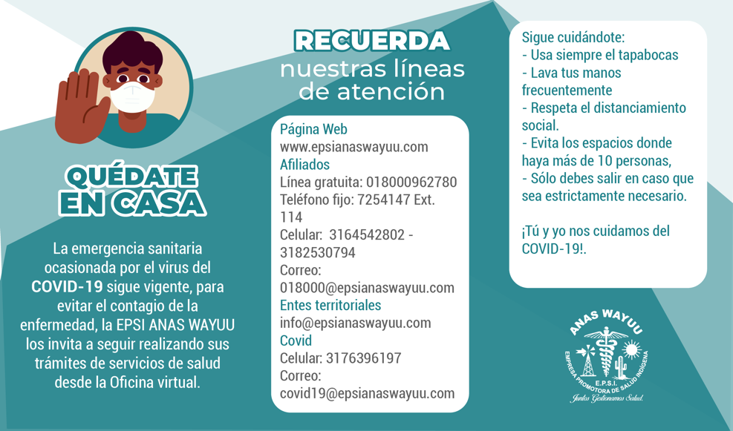 | Escucha hoy nuestro programa de radio y #SintonízateConTuSalud. Hoy estaremos hablando sobre salud mental y prevención de la violencia. ¡No te lo pierdas! | Pieza gráfica. | Hey prim@, se puede salir a la calle bajo la responsabilidad social individual. | Pieza gráfica: ¡Hey, prim@! Si vas a salir, recuerda: 1. Usa tapabocas. 2. Lava constantemente tus manos. 3. Mantente mínimo a 2 metros de distancia de cada persona. | Si aún no haz actualizado los datos de tu bebe, debes realizarlo a traves de nuestra pagina web www.epsianaswayuu.com | Piez gráfica: ¡Ponte al día! Actualiza tus datos y los de tu bebé. #JuntosGestionamosSalud
 |  | Hey prim@, se puede salir a la calle bajo la responsabilidad social individual. | Pieza gráfica: ¡Hey, prim@! Si vas a salir, recuerda: 1. Usa tapabocas. 2. Lava constantemente tus manos. 3. Mantente mínimo a 2 metros de distancia de cada persona. | ¡Cuidarnos es muy sencillo! Todos tenemos la responsabilidad de velar por nuestra salud y la de nuestra familia. #JuntosGestionamosSalud #TúYyoNosCuidamosDelCovid19 | Hey prim@, con solo 3 pasos puedes protegerte del COVID-19: 1. Usa tapabocas 2. Lava constantemente tus manos 3. Mantente mínimo a 2 metros de distancia de cada persona. | La ambliopía es más frecuente durante la infancia y, por lo general, es fácil de tratar si se acude a una consulta oftalmológica a tiempo. Sin embargo, si no se corrige, puede afectar la visión de forma permanente. Conoce más sobre la ambliopía en el siguiente enlace. #DíaMundialDeLaAmbliopía | https://youtu.be/eWCRaSMk_cc | La EPSI Anas Wayuu te invita a seguir cuidando a los niños, el Covid-19 sigue entre nosotros. Si debes salir con ellos, toma las precauciones necesarias para protegerlos. | Hey prim@, ¿vas a salir a la calle con tus niños? Recuerda tener mayor precaución: 1. usa tapabocas 2. lava constantemente sus manos 3. Manténlos mínimo a 2 metros de distancia de cada persona. En Wayuunaiki no es el texto literal, pero es la misma idea de mensaje: Tü EPSI kat Anas Wayuu, aküjasü jümüin sünain ayatüinjanain ja´imajüin na tepichikana suulia tü aleyajawaakat ayatayülia wa´aka, Julojoo jajapü waneepia, ke´icheeraja jia otta no jümain naya jujuittajanale. Jiyakana otta Wayakana a´inmajaashi waya suulia tü aleyajawaakat covid 19 münakat.
 |  |  |  |  |  | Hoy nos unimos a la celebración del Día Mundial de la concienciación sobre la Muerte Gestacional y Perinatal | Video Dr. Edna | ¿Sabías qué los problemas de espalda son los más comunes en las visitas médicas y afectan tanto a hombres como a mujeres. Se estima que el 80% de la población mundial padece molestias relacionadas con la columna vertebral y actualmente esta es una de las principales causas de baja laboral? | Pieza gráfica: La práctica regular de ejercicio físico permite el fortalecimiento de la musculatura protectora de la columna vertebral y favorece la mejora de la movilidad y estabilidad que necesita para reducir la probabilidad de dolores y, consecuentemente, posible discapacidad laboral. #DíaMundialDeLaColumnaVertebral
 |  | Hoy es el día mundial de la lucha contra el cáncer, por eso te invitamos a hacerte el autoexamen, asistir al médico y |  | Las enfermedades pulmonares y de las vías respiratorias constituyen un problema de salud a nivel mundial y están catalogadas dentro de las diez causas de muerte en el mundo. Uno de los métodos exploratorios más utilizados para la detección de enfermedades pulmonares y respiratorias es la espirometría. | Pieza gráfica: La espirometría es una prueba diagnóstica rápida e indolora, utilizada para medir la cantidad de aire en los pulmones, así como la velocidad del flujo de aire (inhalaciones y exhalaciones) durante la respiración. #DíaMundialDeLaEspirometría | Un gesto tan simple como lavarse las manos con agua y jabón puede ser clave para la supervivencia de millones de personas. Hoy más que nunca reafirmamos nuestro llamado a lavarnos las manos cada 30 minutos y así evitar el contagio de enfermedades. #DíaMundialDelLavadoDeManos | Pieza gráfica con el lavado de manos y el texto: El lavado de manos con agua y jabón es una de las maneras más efectivas y baratas de prevenir enfermedades diarreicas e infecciones respiratorias agudas. #DíaMundialDelLavadoDeManos | La crisis sanitaria mundial de la enfermedad por coronavirus (COVID-19) nos ha brindado un momento para reflexionar sobre las cosas que apreciamos de verdad y nuestras necesidades más básicas. Nuestras acciones son nuestro futuro! #DíaMundialDeLaAlimentación | https://youtu.be/XZukhH5wvxI
 |  |  |  | Hoy en día, persisten muchas creencias que impiden a los individuos del mundo pensar en ser donantes. La mejor manera de celebrar este día es destruyendo los mitos y fantasmas que hay entorno a la donación de órganos y tejidos. #DíaMundialDeDonaciónDeÓrganosYTejidos | Pieza gráfica: ser donante de órganos no es correr un riesgo, sino más bien convertirse en una salvación para otros. Día Mundial de la Donación de Órganos, Tejidos y Transplantes. | Según cifras de la ONU, las mujeres rurales conforman un 43% de la mano de obra agrícola, y en su trabajo diario de labrar la tierra y plantar semillas están contribuyendo a asegurar la alimentación de sus comunidades, así como la de proporcionar alimentos a naciones enteras. | Pieza gráfica: Reconozcamos hoy la labor e importancia del trabajo de la mujer rural y la necesidad de mejorar sus condiciones de vida. #DíaMundialDeLaMujerRural | ¿Cuál es la tarea de un anestesiólogo? El anestesiólogo es un especialista de la medicina, que no sólo se limita a dormir al paciente, sino que también, tiene la misión de regular y velar por el correcto control y funcionamiento de las funciones vitales durante una cirugía dentro del quirófano. | Pieza gráfica: Hoy en el #DíaMundialDelAnestesiólogo, rendimos un homenaje especial a una profesión que ha traído tantos logros a la medicina y a la humanidad en general. Una ciencia realmente revolucionaria que, gracias a la invención de la anestesia, ha evitado el padecimiento durante las intervenciones quirúrgicas.
 | TWITTER | Evitemos que nuestros adultos mayores salgan a la calle, en caso de hacerlo, protejámoslos tomando todas las precauciones. | Pieza gráfica: ¡Hey, prim@!¡ Si eres mayor de 60 años, evita salir a la calle! Procura extremar medidas de protección. ¡Tú y yo nos cuidamos del covid-19! | La EPSI Anas Wayuu te invita a seguir cuidando a los niños, el Covid-19 sigue entre nosotros. Si debes salir con ellos, toma las precauciones necesarias para protegerlos. | Hey prim@, ¿vas a salir a la calle con tus niños? Recuerda tener mayor precaución: 1. usa tapabocas 2. lava constantemente sus manos 3. Manténlos mínimo a 2 metros de distancia de cada persona. En Wayuunaiki no es el texto literal, pero es la misma idea de mensaje: Tü EPSI kat Anas Wayuu, aküjasü jümüin sünain ayatüinjanain ja´imajüin na tepichikana suulia tü aleyajawaakat ayatayülia wa´aka, Julojoo jajapü waneepia, ke´icheeraja jia otta no jümain naya jujuittajanale. Jiyakana otta Wayakana a´inmajaashi waya suulia tü aleyajawaakat covid 19 münakat. | ¡Queremos cuidarte! Si estás embarazada, sigue los protocolos de bioseguirad, procura no salir a la calle a menos que sea necesario y recuerda asistir a tus controles prenatales. | Pieza gráfica: ¡Hey, prima! ¿Estas embarazada? Recuerda tener mayor precaución al salir a la calle: 1. Usa tapabocas 2. Lava constantemente tus manos 3. Mantente mínimo a 2 metros de distancia de cada persona | Hey prim@, se puede salir a la calle bajo la responsabilidad social individual. | Pieza gráfica: ¡Hey, prim@! Si vas a salir, recuerda: 1. Usa tapabocas. 2. Lava constantemente tus manos. 3. Mantente mínimo a 2 metros de distancia de cada persona.
 |  |  |  | Escucha hoy nuestro programa de radio y #SintonízateConTuSalud. Hoy estaremos hablando sobre salud mental y prevención de la violencia. ¡No te lo pierdas! | Pieza gráfica. | La ambliopía es más frecuente durante la infancia y, por lo general, es fácil de tratar si se acude a una consulta oftalmológica a tiempo. Sin embargo, si no se corrige, puede afectar la visión de forma permanente. Conoce más sobre la ambliopía en el siguiente enlace. #DíaMundialDeLaAmbliopía | https://youtu.be/eWCRaSMk_cc | ¿Sabías qué los problemas de espalda son los más comunes en las visitas médicas y afectan tanto a hombres como a mujeres. Se estima que el 80% de la población mundial padece molestias relacionadas con la columna vertebral y actualmente esta es una de las principales causas de baja laboral? | Pieza gráfica: La práctica regular de ejercicio físico permite el fortalecimiento de la musculatura protectora de la columna vertebral y favorece la mejora de la movilidad y estabilidad que necesita para reducir la probabilidad de dolores y, consecuentemente, posible discapacidad laboral. #DíaMundialDeLaColumnaVertebral
 |  | Hoy en el #DíaMundialDeLaTrombosis, queremos compartirte cuáles son los factores de riesgo para desencadenar una trombosis: Debemos diferenciar entre trombosis arterial y trombosis venosa. Para trombosis arterial resultan factores de riesgo: hipertensión, diabetes, sedentarismo, sobrepeso, hipercolesterolemia, entre otros Para trombosis venosa son el sedentarismo, las varices, el reposo prolongado, los viajes prolongados, el tratamiento hormonal, las enfermedades neoplásicas, entre otros | Pieza gráfica: La trombosis es el principal factor responsable de las tres causas de muerte cardiovascular más importantes en el mundo – infarto agudo de miocardio, accidente cerebrovascular y tromboembolismo venoso. 1 de cada 4 personas en todo el mundo mueren por afecciones causadas por trombosis. #DíaMundialDeLaTrombosis | Las enfermedades pulmonares y de las vías respiratorias constituyen un problema de salud a nivel mundial y están catalogadas dentro de las diez causas de muerte en el mundo. Uno de los métodos exploratorios más utilizados para la detección de enfermedades pulmonares y respiratorias es la espirometría. | Pieza gráfica: La espirometría es una prueba diagnóstica rápida e indolora, utilizada para medir la cantidad de aire en los pulmones, así como la velocidad del flujo de aire (inhalaciones y exhalaciones) durante la respiración. #DíaMundialDeLaEspirometría | Un gesto tan simple como lavarse las manos con agua y jabón puede ser clave para la supervivencia de millones de personas. Hoy más que nunca reafirmamos nuestro llamado a lavarnos las manos cada 30 minutos y así evitar el contagio de enfermedades. #DíaMundialDelLavadoDeManos | Pieza gráfica con el lavado de manos y el texto: El lavado de manos con agua y jabón es una de las maneras más efectivas y baratas de prevenir enfermedades diarreicas e infecciones respiratorias agudas. #DíaMundialDelLavadoDeManos | La crisis sanitaria mundial de la enfermedad por coronavirus (COVID-19) nos ha brindado un momento para reflexionar sobre las cosas que apreciamos de verdad y nuestras necesidades más básicas. Nuestras acciones son nuestro futuro! #DíaMundialDeLaAlimentación | https://youtu.be/XZukhH5wvxI
 |  | Si aún no haz actualizado los datos de tu bebe, debes realizarlo a traves de nuestra pagina web www.epsianaswayuu.com | Piez gráfica: ¡Ponte al día! Actualiza tus datos y los de tu bebé. #JuntosGestionamosSalud | Hoy en día, persisten muchas creencias que impiden a los individuos del mundo pensar en ser donantes. La mejor manera de celebrar este día es destruyendo los mitos y fantasmas que hay entorno a la donación de órganos y tejidos. #DíaMundialDeDonaciónDeÓrganosYTejidos | Pieza gráfica: ser donante de órganos no es correr un riesgo, sino más bien convertirse en una salvación para otros. Día Mundial de la Donación de Órganos, Tejidos y Transplantes. | Según cifras de la ONU, las mujeres rurales conforman un 43% de la mano de obra agrícola, y en su trabajo diario de labrar la tierra y plantar semillas están contribuyendo a asegurar la alimentación de sus comunidades, así como la de proporcionar alimentos a naciones enteras. | Pieza gráfica: Reconozcamos hoy la labor e importancia del trabajo de la mujer rural y la necesidad de mejorar sus condiciones de vida. #DíaMundialDeLaMujerRural | ¿Cuál es la tarea de un anestesiólogo? El anestesiólogo es un especialista de la medicina, que no sólo se limita a dormir al paciente, sino que también, tiene la misión de regular y velar por el correcto control y funcionamiento de las funciones vitales durante una cirugía dentro del quirófano. | Pieza gráfica: Hoy en el #DíaMundialDelAnestesiólogo, rendimos un homenaje especial a una profesión que ha traído tantos logros a la medicina y a la humanidad en general. Una ciencia realmente revolucionaria que, gracias a la invención de la anestesia, ha evitado el padecimiento durante las intervenciones quirúrgicas.
 | TW | Información oficial MINSALUD y entidades gubernamentales, se replicarán contenidos en twitter desde RT |  | Información oficial MINSALUD y entidades gubernamentales, se replicarán contenidos en twitter desde RT |  | Información oficial MINSALUD y entidades gubernamentales, se replicarán contenidos en twitter desde RT |  | Información oficial MINSALUD y entidades gubernamentales, se replicarán contenidos en twitter desde RT | -
 | INSTAGRAM | Hey prim@, se puede salir a la calle bajo la responsabilidad social individual. | Pieza gráfica: ¡Hey, prim@! Si vas a salir, recuerda: 1. Usa tapabocas. 2. Lava constantemente tus manos. 3. Mantente mínimo a 2 metros de distancia de cada persona. | Hey prim@, se puede salir a la calle bajo la responsabilidad social individual. | Pieza gráfica: ¡Hey, prim@! Si vas a salir, recuerda: 1. Usa tapabocas. 2. Lava constantemente tus manos. 3. Mantente mínimo a 2 metros de distancia de cada persona. | La ambliopía es más frecuente durante la infancia y, por lo general, es fácil de tratar si se acude a una consulta oftalmológica a tiempo. Sin embargo, si no se corrige, puede afectar la visión de forma permanente. Conoce más sobre la ambliopía en el siguiente enlace. #DíaMundialDeLaAmbliopía | Pieza gráfica: ¿Ya llevaste a tus hijos al control con el oftalmólogo? Día Mundial de la Ambliopía | ¿Cuál es la tarea de un anestesiólogo? El anestesiólogo es un especialista de la medicina, que no sólo se limita a dormir al paciente, sino que también, tiene la misión de regular y velar por el correcto control y funcionamiento de las funciones vitales durante una cirugía dentro del quirófano. | Pieza gráfica: Hoy en el #DíaMundialDelAnestesiólogo, rendimos un homenaje especial a una profesión que ha traído tantos logros a la medicina y a la humanidad en general. Una ciencia realmente revolucionaria que, gracias a la invención de la anestesia, ha evitado el padecimiento durante las intervenciones quirúrgicas.
...

